Sheet1
反馈内容 | 反馈类型 | 反馈人 | 优先级 | 是否处理 | 处理方案/回复 | 技术预估处理工时 | 备注
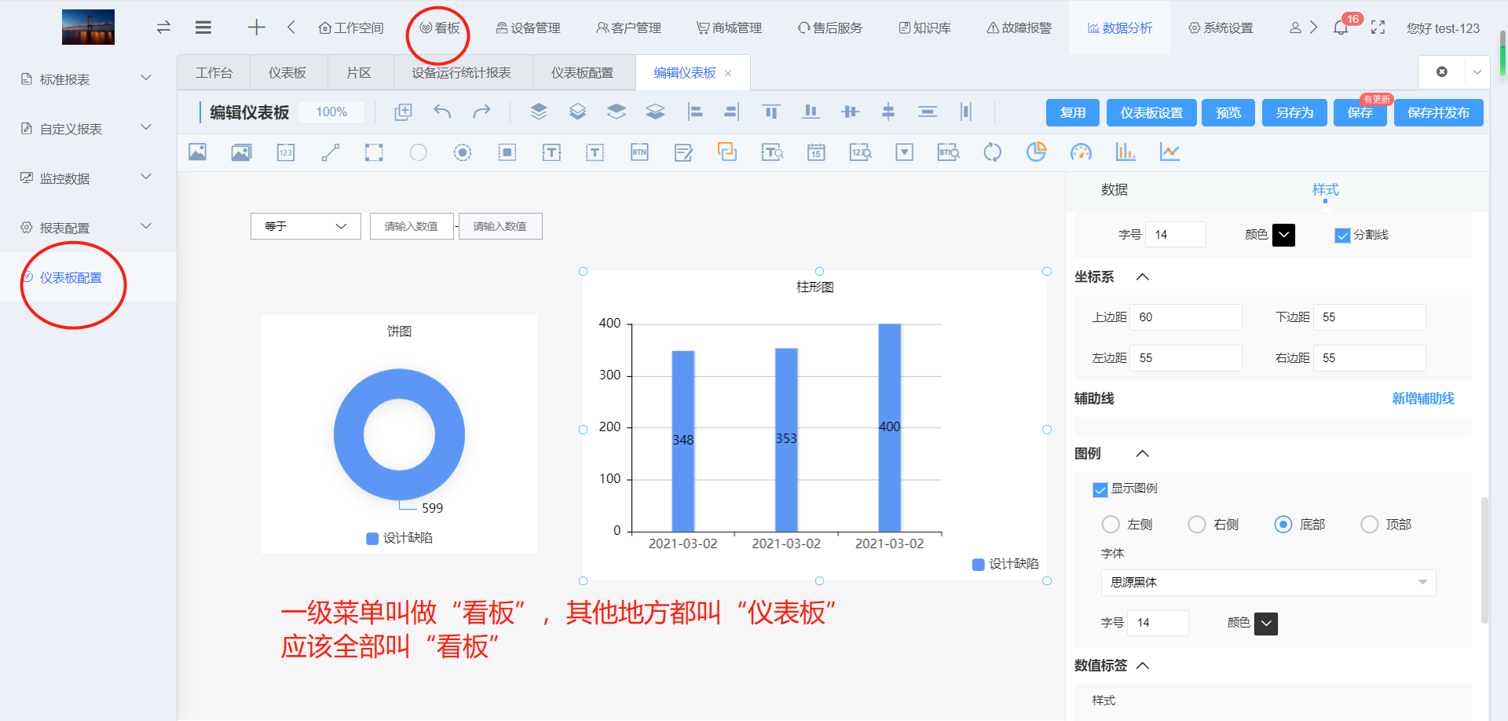 | 优化 | 戴总 | 高 | 是 | 文案中的仪表板修改为看板 页面：仪表板配置、编辑仪表板、预览仪表板、 按钮：新增仪表板、编辑仪表板、仪表板设置、从其他仪表板复制配置、将配置复制给其他仪表板 提示：复用弹窗中的搜索框默认提示的仪表板
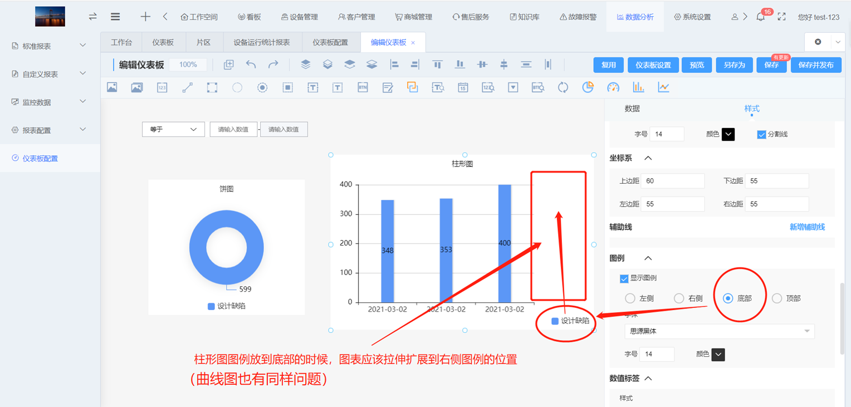 | 优化 | 戴总 | 中 | 是 | 柱形图、曲线图的图例位置设置为底部时，图例应显示在图标底部居中位置，且图标应扩展至右侧
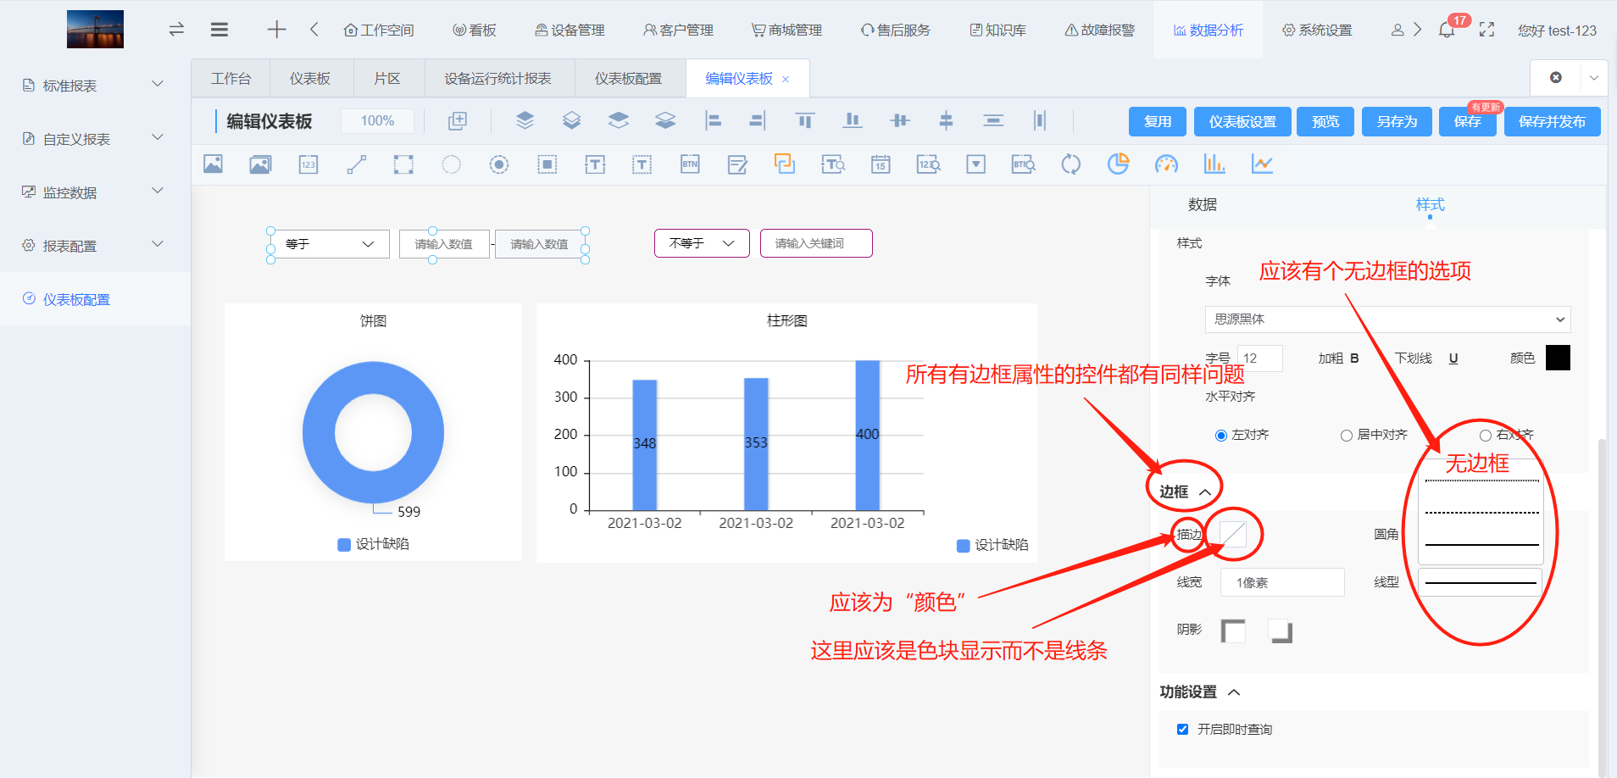 | 优化 | 戴总 | 低 | 是 | 1、所有有边框属性的组件的边框-描边文案修改为颜色 2、边框-线型增加无边框配置
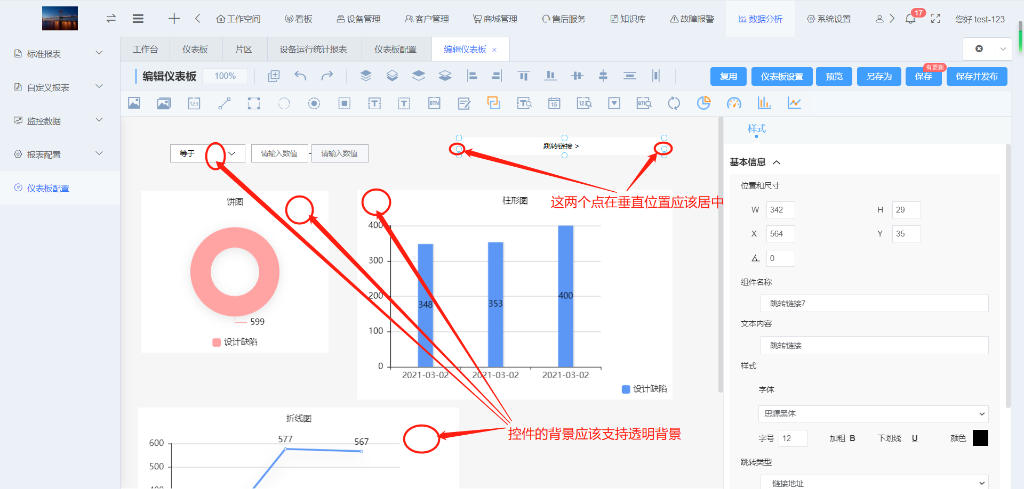 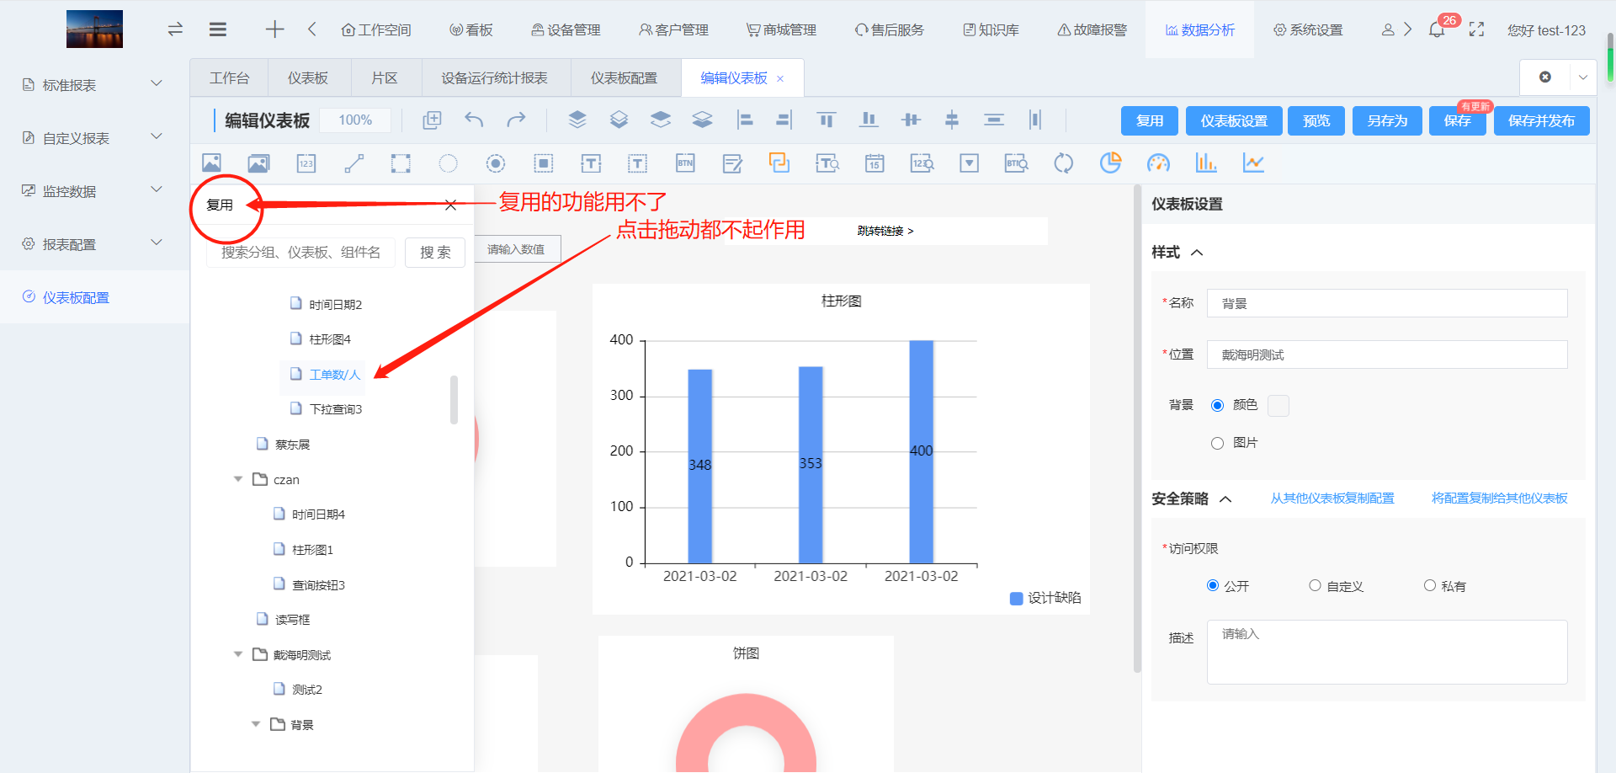 | bug | 戴总 | 低 | 是 | 1、现组件背景是可以配置透明的，这点无须处理 2、跳转组件的左右的两个点没有居中，这个需要处理下
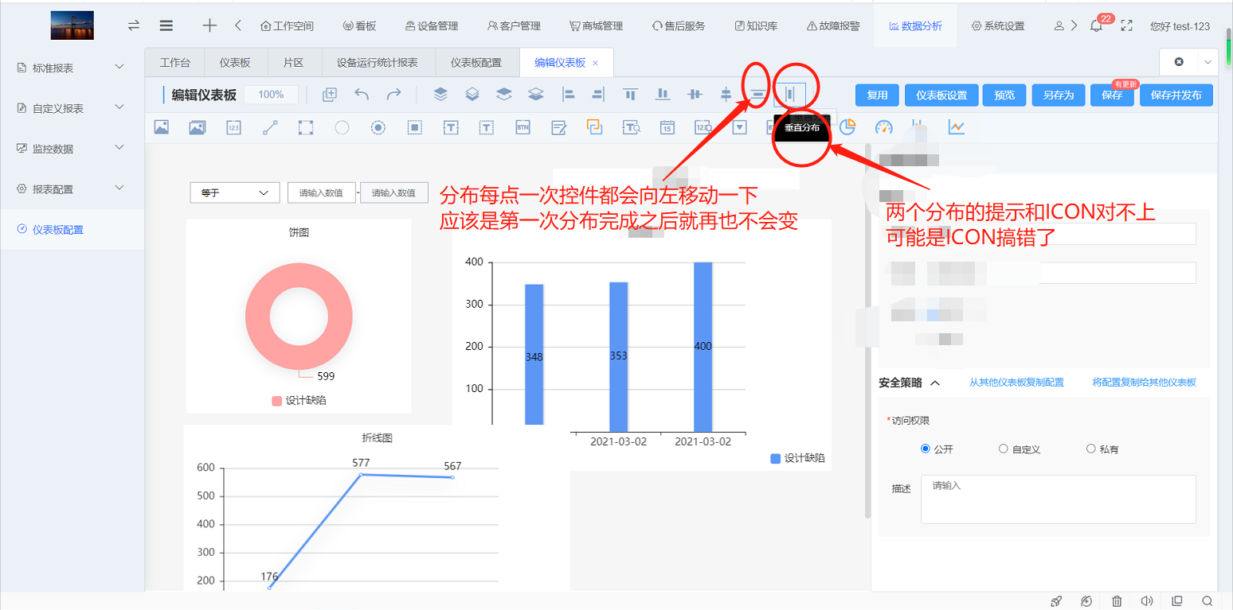 | bug | 戴总 | 高 | 是 | 1、水平分布和垂直分布的提示内容错了
 | bug | 戴总 | 高 | 是 | 1、复用功能无法使用，提示无此数据样式，需要修复
在屏幕缩小时，新建仪表板按钮被遮住了 | bug | 卢李勇 | 高 | 是 | 需要修复bug
仪表板编辑页面整体布局不是很直观，在编辑时不能看到整理效果。 | 使用问题 | 卢李勇 | 低 | 否 | 可以通过预览查看效果
仪表板设置中样式没有模版选择，如果有UI做好的排版模版界面，使用者直接使用其版式这样效率更高。 | 优化 | 卢李勇 | 中 | 否 | 下个迭代版本会增加样式模板给用户
仪表板设置不能收起，有点占空间。 | 优化 | 卢李勇 | 高 | 是 | 仪表板设置需要点击仪表板设置按钮显示此模块，点击画布或选中组件时，隐藏此模块
鼠标不能缩小放大编辑页面 | 优化 | 卢李勇 | 低 | 否 | 这个下个迭代版本处理
多张图片选择水平分布时，会有两张图片重叠的情况 | 使用问题 | 卢李勇 | 低 | 否 | 水平分布是水平居中对齐，如果图片距离过近就容易重叠
没有等大小，等宽操作的控件 | 使用问题 | 卢李勇 | 低 | 否 | 这个可以在组件大小配置里面去设置
选择图片控件后，在控件属性中边框中，点了阴影后无法取消。（圆形，矩形元件，动态文本，控制按钮，文本查询，数值查询，大部份元件都有这个问题） | 优化 | 卢李勇 | 高 | 是 | 阴影需要在开启状态再次点击时则取消阴影效果
选择显示数值元件后，在数据中关联变量点时，取消，确认按钮在下面，操作不方便，建议放在查询的边上 | 使用问题 | 卢李勇 | 低 | 否 | 使用习惯问题，我们系统所有选择的弹窗确定按钮都是在下面，需要统一
显示数值元件中，指定条件选择颜色时，没有固定的颜色选择，在色板上选会浪费时间，操作不方便，建议把常见的颜色固定在那里，方便直接选用。（所有跟颜色有关的都有这个问题） | 优化 | 卢李勇 | 高 | 是 | 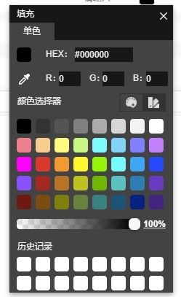 将颜色选择器的默认改成这个
显示数值元件中，显示格式不能自由设定 | 使用问题 | 卢李勇 | 低 | 否 | 目前显示格式可设置整数位数和小数位置
元件属性中位置和尺寸数据输入后按回车不能生效 | 使用问题 | 卢李勇 | 低 | 否 | 目前是失去焦点后生效
选择矩形元件后，背景用图片时，当矩形尺寸改变，背景图片会生成多张 | 优化 | 卢李勇 | 中 | 是 | 将图片适配规则修改成拉伸图片
选择圆形元件后，背景用图片时，当选底层控件时，背景图片会消失 | 使用问题 | 卢李勇 | 低 | 否 | 未能重现问题
选择圆形状态灯时，点数据后，在点样式操作，圆形状态灯的选定状态会消失，样式操作时，灯不会改变。（圆形，矩形灯，动态文本，控制按钮，读写框，文本查询都有这个问题） | bug | 卢李勇 | 高 | 否 | 这个bug已修复
静态文本元件中，复制的文本内容如有分行的，不会分行显示 | 优化 | 卢李勇 | 高 | 是 | 将静态文本、动态文本的文本内容输入框修改为多行文本，并支持换行显示
静态文本元件中，水平对齐功能操作一次后，选定的状态会消失，需要重新点一下元件。（动态文本，控制按钮，读写框，文本查询，数值查询，大部份元件都有这个问题） | 使用问题 | 卢李勇 | 低 | 否 | 未能重现问题
重置按钮不知道是什么意思，也没有什么设置的地方 | 使用问题 | 卢李勇 | 低 | 否 | 在运行版点击重置按钮会重置所有的过滤组件，不涉及数据变更
数值显示元件的数值字体颜色按条件变化，判断除了固定值外应该加入变量判断 | 优化 | 黄海杰 | 中 | 否 | 这个下个迭代版本处理
动态图片、文本，需要判断相关的元件，指定条件设置好后应该可以排优先级，目前如果想排优先级，只能通过删除新增的方式来操作 | 优化 | 黄海杰 | 中 | 是 | 在删除按钮旁边增加上下移动顺序按钮
编辑仪表板时缩小比例比如50%，点击预览再返回编辑仪表板时，比例会变为100%，不能再放大 | bug | 黄海杰 | 中 | 是 | 1、需求上画布的缩放比例范400%-10%，需要处理一下 2、编辑仪表板时比例为50%，预览后返回编辑页面，比例变成100%，但是组件大小还是50%的时候，应比例还是50%
动态图片的条件后为预设文本，文案看不懂是判断值还是啥，还是说缺少了判断值 | bug | 黄海杰 | 高 | 是 | 文案错误，文案应是【值】
所有元件的上下左右框框点都不是居中 | bug | 黄海杰 | 高 | 是 | 需要居中
控制按钮元件指定条件时，如果新增分组没有自动下拉，默认是隐藏状态，需要手动点击分组标题隔壁的下拉框，体验不好，感觉没有新增 | 优化 | 黄海杰 | 高 | 是 | 现在弹窗设定参数没有默认分组，需要给一个默认的分组
图表元件数据项里图例的名词第一个默认为设计缺陷（或者湿度），第二个默认为图例2，设计缺陷正式环境还会有？ | 使用问题 | 黄海杰 | 低 | 否 | 这个是假数据来的，运行版是根据用户配置的图例名称来的
还是存在类似2D监控，点击某个区域，然后拖拽到其他地方，把其他区域也带上了 | 使用问题 | 罗世阳 | 低 | 否 | 未能重现问题
搜索完之后要清空，应该加个x的快速按钮 | 优化 | 罗世阳 | 低 | 否 | 有重置按钮
看板多的话不好找，搜索框模棱两可的 | 使用问题 | 罗世阳 | 低 | 否 | 可通过名称来搜索
光标到饼图的下面描述标记会出现X轴非法格式化 | bug | 罗世阳 | 高 | 是 | bug，需要修复
更改完成，下发脚本也没有反应； | bug | 罗世阳 | 高 | 否 | 未能重现问题
另外能否新增一个跳转按钮用于看的过程直接编辑，有些界面不好看 | 优化 | 罗世阳 | 低 | 否 | 预览是预览，肯定是不能编辑的
样式和数据区分太不明显了 | 优化 | 罗世阳 | 低 | 否 | 目前数据主要是配置组件的采集点，样式主要是配置组件的展示样式
文本查询，数值查询，下拉查询的用处不知道在哪，有没有说明书？ | 使用问题 | 罗世阳 | 低 | 否 | 查询组件用于关联图表组件，然后通过查询组件来查询图表组件的数据
配置页面太难了，不知道哪个对哪个？ | 使用问题 | 罗世阳 | 低 | 否 | 选中组件后，选中的组件会出现被选中的效果
图表报表原件的名称描述等要改，界面显示太丑了？ | 使用问题 | 罗世阳 | 低 | 否 | 也可以不改，有默认的名字
图表的元件如果要改长一点的名称也不美观 | 使用问题 | 罗世阳 | 低 | 否 | 也可以通过拉一个静态文本来配置组件名称
图表的元件保存并发布失败会提示XX图表不完整，没有必填项，哪一些是不完整的？ | 优化 | 罗世阳 | 中 | 否 | 这个下个迭代版本会专门优化一下这些提示内容
工单业务表增加工单状态字段 | 优化 | 蔡东展/跃哥/俊良 | 高 | 是 | 后端增加一下工单状态字段
为所有租户提供一些初始化好的看板出来 | 优化 | 蔡东展/跃哥/俊良 | 高 | 是 | 业务部门提供默认看板相关配置参数
饼图现在一直都有空心存在，不能配置成真正意义上的饼图 | 优化 | 蔡东展/跃哥/俊良 | 高 | 是 | 饼图内半径可配置为0%
柱形图在拉出2个时，配置业务数据，无法选择字段 | bug | 蔡东展/跃哥/俊良 | 高 | 是 | 好像是下标问题导致的，需要修复
折线图在配置业务数据后，重新选中此折线图，已配置好的业务数据会不见了 | bug | 蔡东展/跃哥/俊良 | 高 | 是 | 好像是下标问题导致的，需要修复
时间查询组件需要支持动态时间 | bug | 蔡东展/跃哥/俊良 | 高 | 是 | 未按照需求实现
运行版需要支持单个组件全屏 | bug | 蔡东展/跃哥/俊良 | 高 | 是 | 未按照需求实现
在运行版右下角增加全屏按钮 | 优化 | 蔡东展/跃哥/俊良 | 中 | 是 | 点击全屏按钮可将看板全屏展示，然后点击ESC按钮可退出全屏，鼠标移动至顶部时，显示退出全屏按钮
保存并发布如果某个元件参数未填写完整，提示文案的同时应该给错误元件在编辑页面标亮，方便找到该元件； | 优化 | 黄海杰 | 高 | 否 | 这个下个迭代版本处理
控制按钮弹窗设定参数选择变量后，标题可以自动带入变量描述 | 优化 | 黄海杰 | 高 | 是 | 标题默认带入变量描述，为空时就不用带
离开编辑看板页面时，判断是否已保存，若未保存则弹窗提示 | bug | 蔡东展 | 高 | 是 | 功能未实现

